Solicitud gráfica
 | Área: | Matemáticas |  |  | Fecha:
 | Grado: | 11
 | Título del tema: | Números Reales |  |  | ¿Cuaderno de estudio o recurso? | Recurso
 | Editor: | Cristhian Bello |  |  | Motor del recurso | F13

 | Código guión o recurso: | MA_11_02_REC150 | ← Para determinar este código, visite la hoja de Ayuda
 |  |  |  |  | ESPECIFICACIÓN DE ARCHIVOS A ENTREGAR
Núm. | Archivo Shutterstock o ruta en web | Imagen para: | Tipo | Formato | Nombre imagen SMALL | Tamaño imagen SMALL | Nombre imagen ZOOM | Tamaño imagen ZOOM | Descripción | Observaciones
IMG01 | Ver observaciones | Recurso F13 | Ilustración | Horizontal | MA_11_02_REC150_IMG01n.jpg | 800 x 460 px | MA_11_02_REC150_IMG01a.jpg |  | gráfica de la funcion lineal f(x)=-3x+7, evaluada en el intervalo [-6,6].
IMG02 | Ver observaciones | Recurso F13 | Ilustración | Horizontal | MA_11_02_REC150_IMG02n.jpg | 800 x 460 px | MA_11_02_REC150_IMG02a.jpg |  | Gráfica de la funcion constante f(x)=4
IMG03 | Ver observaciones | Recurso F13 | Ilustración | Horizontal | MA_11_02_REC150_IMG03n.jpg | 800 x 460 px | MA_11_02_REC150_IMG03a.jpg |  | Gráfica de la funcion constante f(x)=-2
IMG04 | Ver observaciones | #REF! | Ilustración | Horizontal | #REF! | #REF! | #REF! |  | Grafica de la funcion f(x)=-2x
IMG05 | Ver observaciones | Recurso F13 | Ilustración | Horizontal | MA_11_02_REC150_IMG05n.jpg | 800 x 460 px | MA_11_02_REC150_IMG05a.jpg |  | Grafica de la funcion f(x)=6x
IMG06 | Ver observaciones | #REF! | Ilustración | Horizontal | #REF! | #REF! | #REF! |  | Grafica de la funcion f(x)=(-1/2)x
IMG07 | Ver observaciones | Recurso F13 | Ilustración | Horizontal | MA_11_02_REC150_IMG07n.jpg | 800 x 460 px | MA_11_02_REC150_IMG07a.jpg |  | Grafica de la función f(x)=-(1/10)x+4
IMG08 | Ver observaciones | Recurso F13 | Ilustración | Horizontal | MA_11_02_REC150_IMG08n.jpg | 800 x 460 px | MA_11_02_REC150_IMG08a.jpg |  | Grafica la la funcion f(x)=3x+4
IMG09 | Ver observaciones | Recurso F13 | Ilustración | Horizontal | MA_11_02_REC150_IMG09n.jpg | 800 x 460 px | MA_11_02_REC150_IMG09a.jpg |  | Grafica de la funcion f(x)=-3x-2
IMG10 | Ver observaciones | Recurso F13 | Ilustración | Horizontal | MA_11_02_REC150_IMG10n.jpg | 800 x 460 px | MA_11_02_REC150_IMG10a.jpg |  | 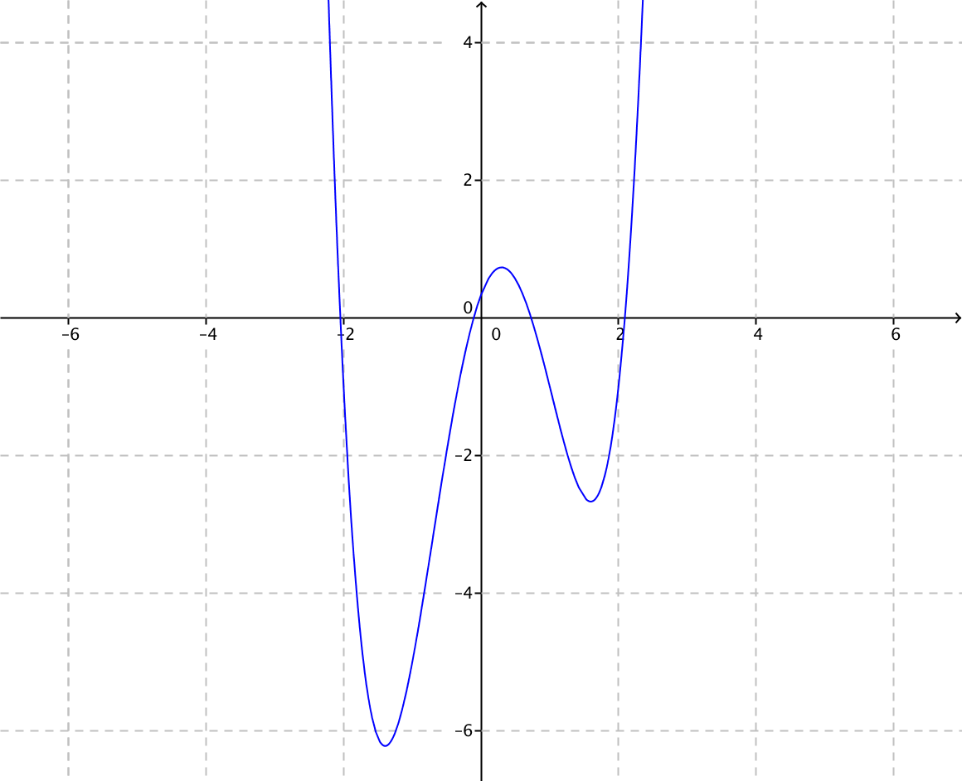 | Una grafica de una funcion polinomica con grado 4 similar a esta
IMG10 | Ver observaciones | Recurso F13 | Ilustración | Horizontal | MA_11_02_REC150_IMG10.jpg | 800 x 460 px |  |  | Grafica de la función f(x)=x^2+x-1, la gráfica con la etiqueta de la fórmula de la función.
 |  |  |  |  |  |  |  |  | Grafica de la función f(x)=x^2-3x+1, la gráfica con la etiqueta de la fórmula de la función.
 |  |  |  |  |  |  |  |  | Grafica de la función f(x)=-x^2+x+1, la gráfica con la etiqueta de la fórmula de la función.
 |  |  |  |  |  |  |  |  | Representacion grafica de la funcion f(x)= 0.25x^6-1.5x^4+0.4x^2-0.45x-0.2
 |  |  |  |  |  |  |  |  | 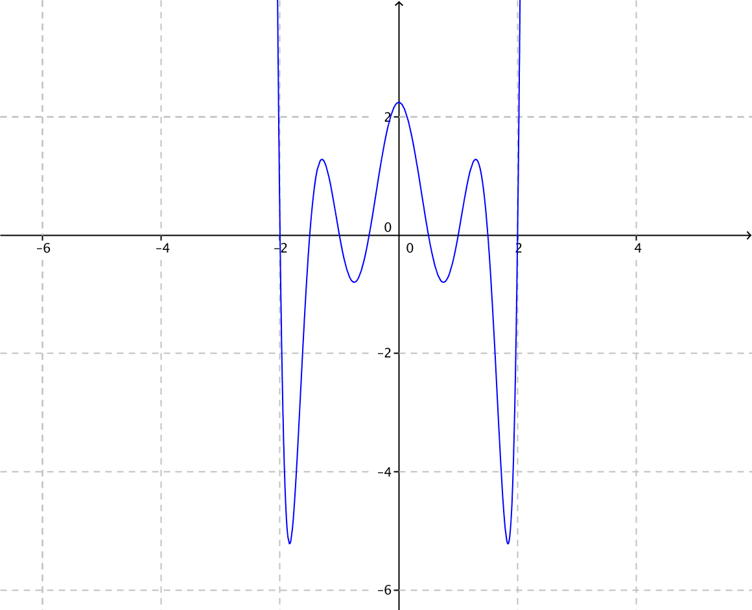 | Realizar una grafica similar a esta
 |  |  |  |  |  |  |  |  | 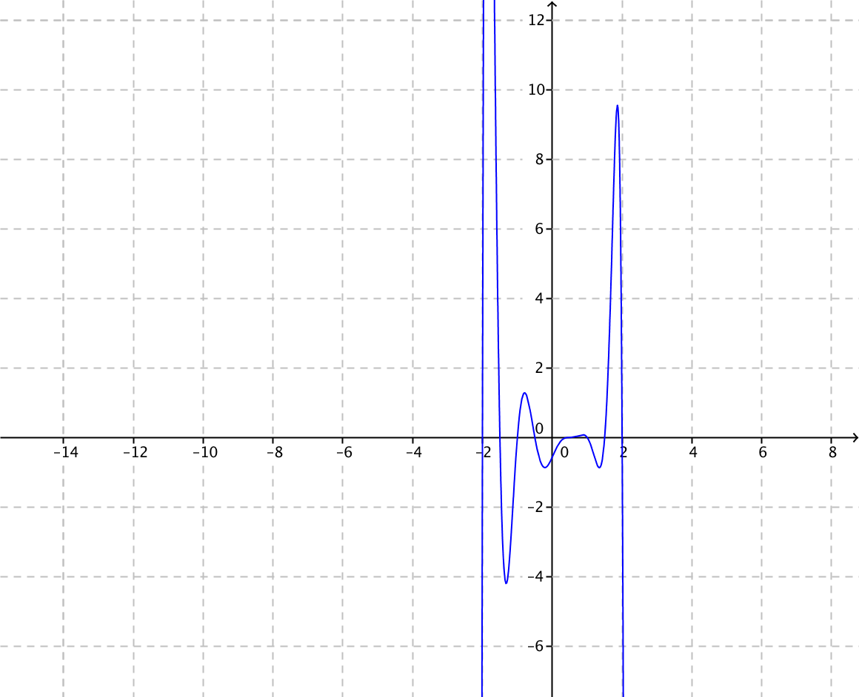 | Realizar una grafica similar a esta
 |  |  |  |  |  |  |  |  | 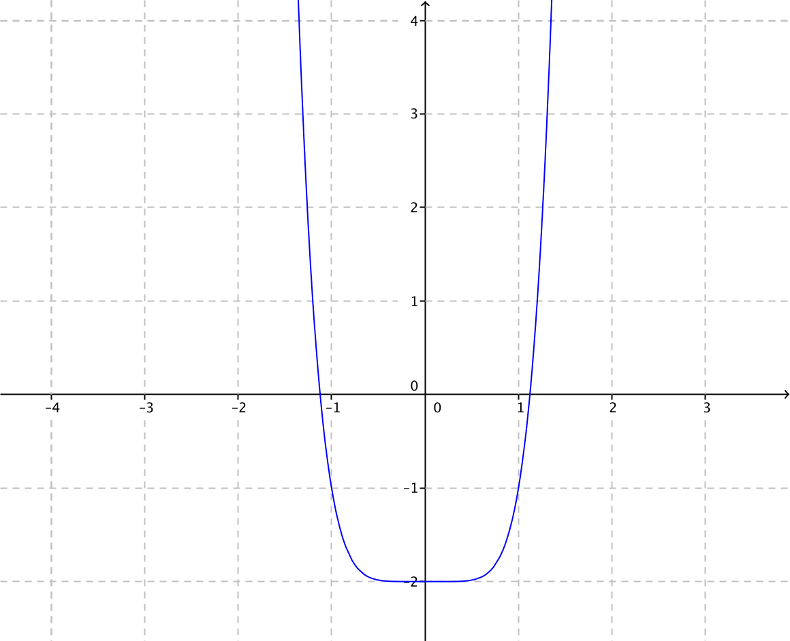 | Realizar una grafica similar a esta
 |  |  |  |  |  |  |  |  | 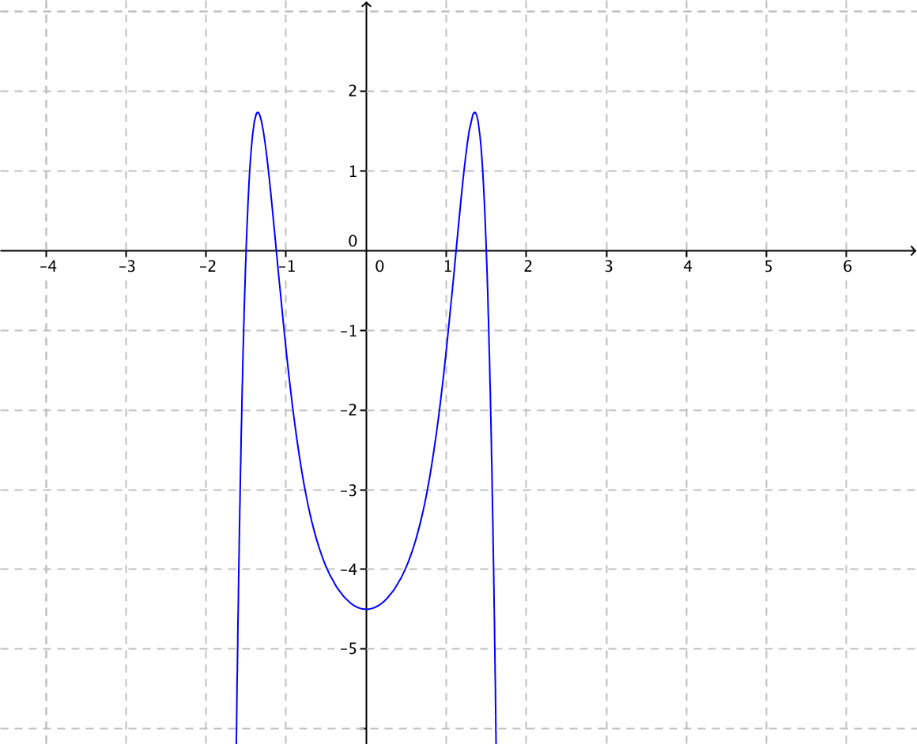 | Realizar una grafica similar a esta
 |  |  |  |  |  |  |  |  | Grafica de la función f(x)=2x^5-5x^3-0.2x+1
 |  |  |  |  |  |  |  |  | Grafica de la funcion f(x)= 3x^3-2x+1
 |  |  |  |  |  |  |  |  | 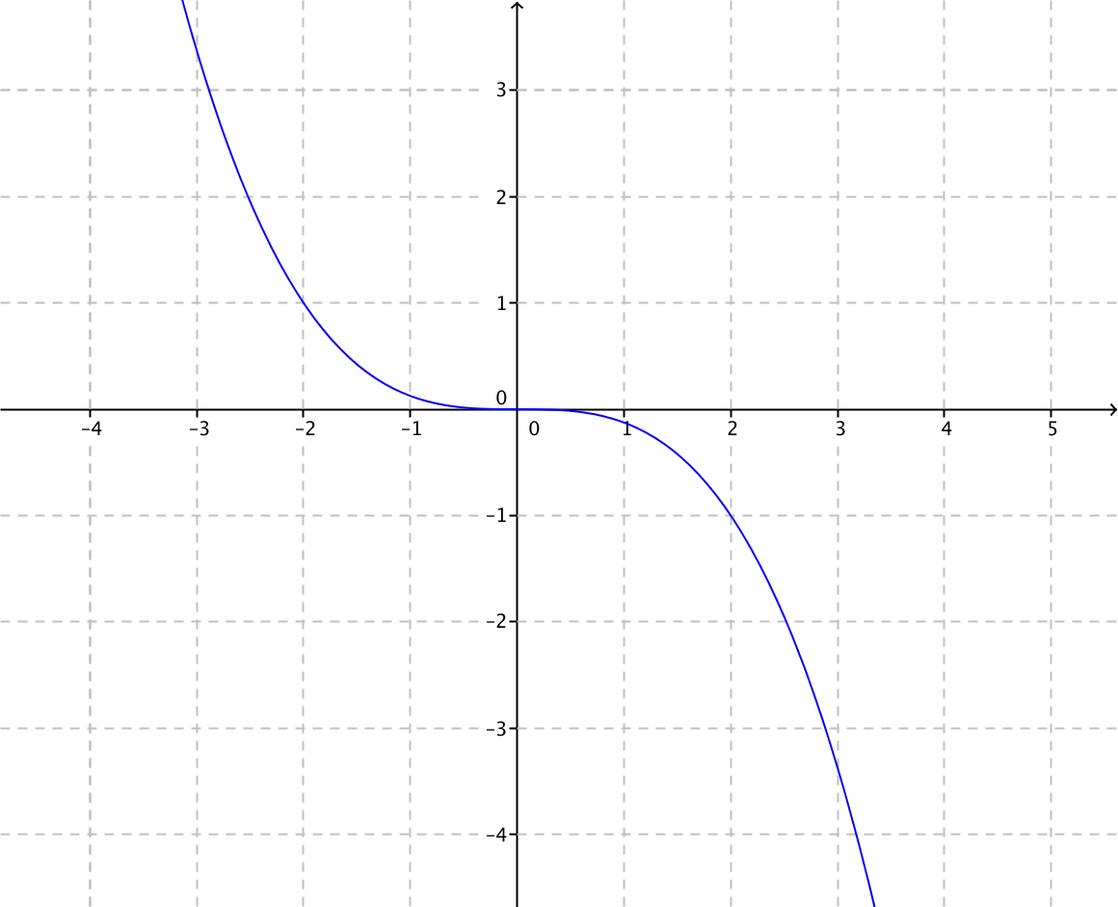 | Una grafica de una funcion cubica similar a esta, en la gráfica se debe escribir: a_3<0.
 |  |  |  |  |  |  |  |  | 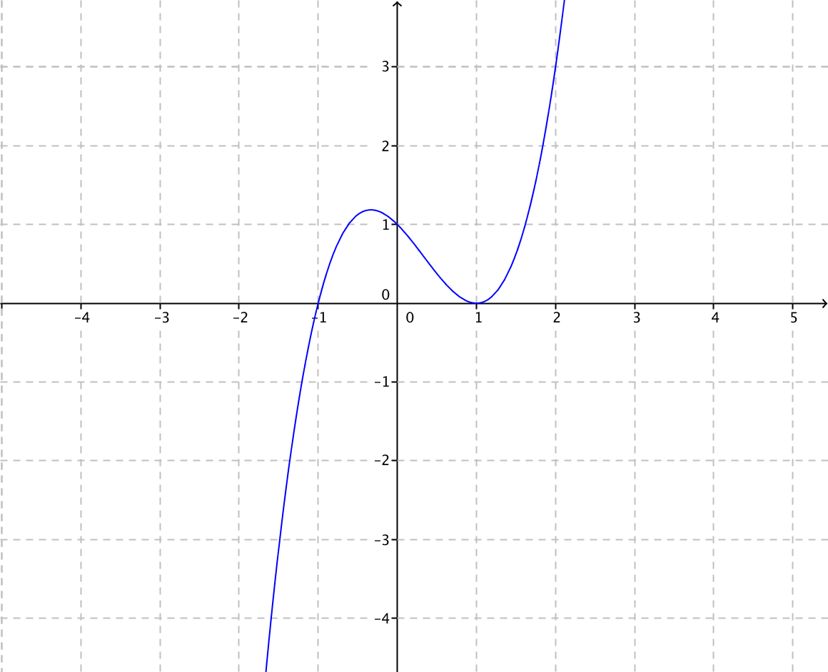 | Una grafica de una funcion cubica similar a esta, en la gráfica se debe escribir: a_3>0.
 |  |  |  |  |  |  |  |  | 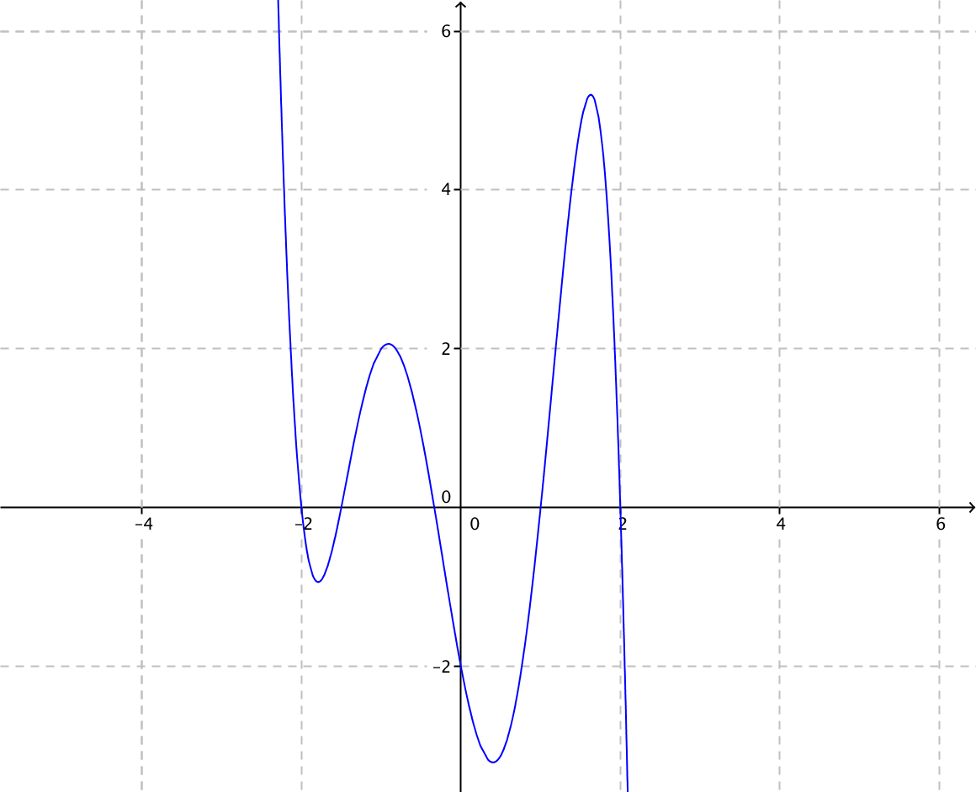 | Una grafica como esta
 |  |  |  |  |  |  |  |  | 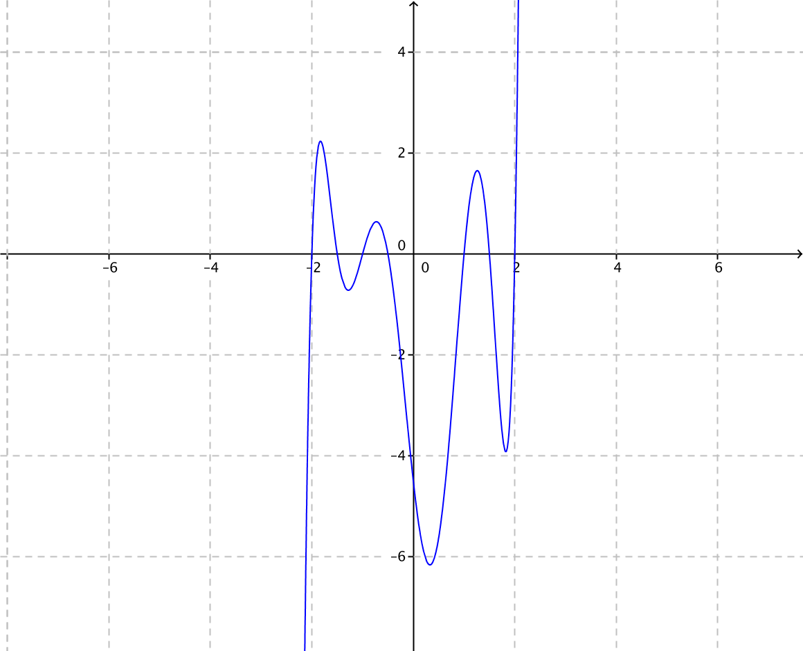 | Grafica de grado impar mayor que 5

 |  |  |  |  |  |  |  |  | 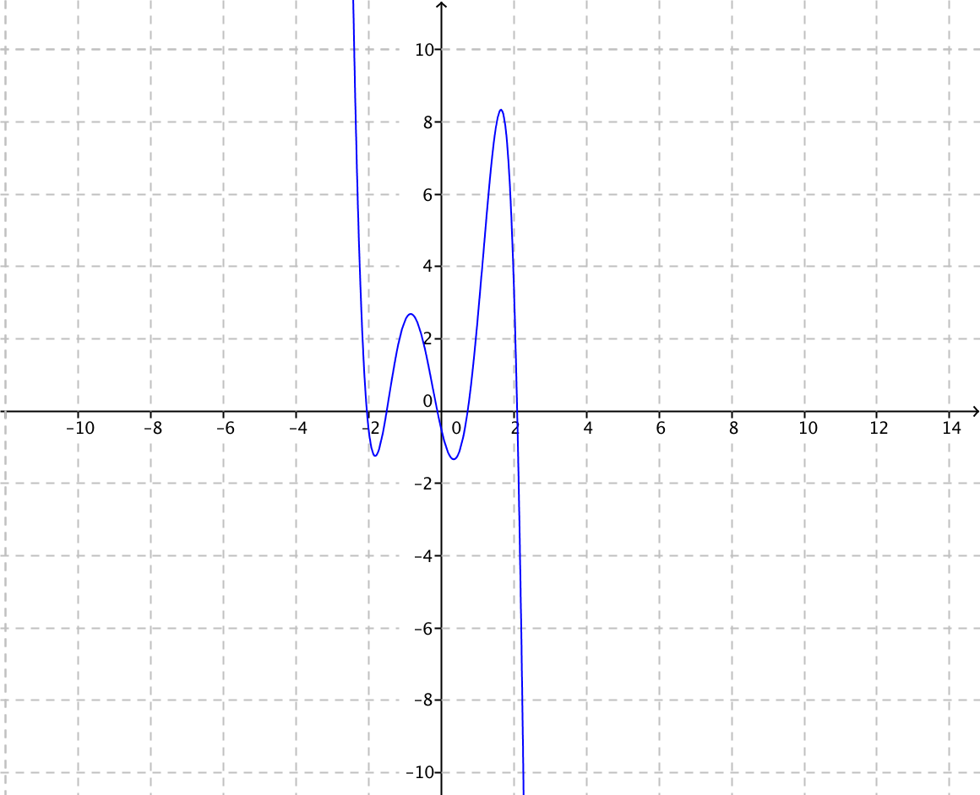 | Grafica de grado impar mayor que 5

